Sheet1

Cenu piedāvājums Nr.G 033 V/26 I

 |  |  |  |  |  | Datums: 16.06.2026

OBJEKTS: Šmerļa ielā 3a, Rīgā.

Npk | Kods | Darbu un izdevumu nosaukums | Biezums | Mērv. | Daudz. | Vienības cena |  |  | Vienības cena | Kopā |  |  | Summa EUR
 |  |  | mm |  |  | Darbs | Materiāli | Mehānismi |  | Darbs | Materiāli | Mehānismi
 |  |  |  |  |  |  |  |  | - | - | - | - | -
 |  | PA1.1 |  |  |  |  |  |  | - | - | - | - | -
1 |  | Sausā betona grīda, 65-58mm | 60 | m2 | 2,744.55 | 4.05 | 5.40 | 1.35 | 10.80 | 11115.43 | 14820.57 | 3705.14 | 29641.14
2 |  | ThermoWhite, 53-30mm, Thermowhite WD100R | 45 | m2 | 2,744.55 | 1.73 | 5.18 | 1.01 | 7.92 | 4748.07 | 14216.77 | 2772.00 | 21736.84
3 |  | PEPI Trafo 7 putu polietilēna plēve, 7mm |  | m2 | 2,744.55 | 0.35 | 2.79 | 0.18 | 3.32 | 960.59 | 7657.29 | 494.02 | 9111.90
4 |  | Plēve, atbilstoši thermowhite system |  | m2 | 2,744.55 | 0.35 | 0.89 | 0.08 | 1.32 | 960.59 | 2442.65 | 219.56 | 3622.80
 |  | PA1.2 |  |  |  |  |  |  | - | - | - | - | -
5 |  | Sausā betona grīda, 113-63mm | 85 | m2 | 635.92 | 4.05 | 7.65 | 1.35 | 13.05 | 2575.48 | 4864.79 | 858.49 | 8298.76
6 |  | PEPI Trafo 7 putu polietilēna plēve, 7mm |  | m2 | 635.92 | 0.35 | 2.79 | 0.18 | 3.32 | 222.57 | 1774.22 | 114.47 | 2111.26
 |  | PA 1.3 |  |  |  |  |  |  | - | - | - | - | -
6 |  | Sausā betona grīda, 65-58mm | 60 | m2 | 390.10 | 4.05 | 5.40 | 1.35 | 10.80 | 1579.91 | 2106.54 | 526.64 | 4213.09
7 |  | ThermoWhite, 53-30mm, Thermowhite WD100R | 45 | m2 | 390.10 | 1.73 | 5.18 | 1.01 | 7.92 | 674.87 | 2020.72 | 394.00 | 3089.59
8 |  | PEPI Trafo 7 putu polietilēna plēve, 7mm |  | m2 | 390.10 | 0.35 | 2.79 | 0.18 | 3.32 | 136.54 | 1088.38 | 70.22 | 1295.14
9 |  | Plēve, atbilstoši thermowhite system |  | m2 | 390.10 | 0.35 | 0.89 | 0.08 | 1.32 | 136.54 | 347.19 | 31.21 | 514.94
 |  | PA1.4 |  |  |  |  |  |  | - | - | - | - | -
7 |  | Sausā betona grīda, 52-65mm | 60 | m2 | 22.28 | 4.05 | 5.40 | 1.35 | 10.80 | 90.23 | 120.31 | 30.08 | 240.62
8 |  | ThermoWhite, 53-30mm, Thermowhite WD100R | 45 | m2 | 22.28 | 1.73 | 5.18 | 1.01 | 7.92 | 38.54 | 115.41 | 22.50 | 176.45
9 |  | PEPI Trafo 7 putu polietilēna plēve, 7mm |  | m2 | 22.28 | 0.35 | 2.79 | 0.18 | 3.32 | 7.80 | 62.16 | 4.01 | 73.97
10 |  | Plēve, atbilstoši thermowhite system |  | m2 | 22.28 | 0.35 | 0.89 | 0.08 | 1.32 | 7.80 | 19.83 | 1.78 | 29.41
 |  | PA1.5 |  |  |  |  |  |  | - | - | - | - | -
11 |  | Sausā betona grīda, 120mm | 120 | m2 | 32.46 | 4.05 | 10.80 | 1.35 | 16.20 | 131.46 | 350.57 | 43.82 | 525.85
 |  | PA1.6 |  |  |  |  |  |  | - | - | - | - | -
12 |  | Sausā betona grīda, 70mm | 70 | m2 | 1,496.26 | 4.05 | 6.30 | 1.35 | 11.70 | 6059.85 | 9426.44 | 2019.95 | 17506.24
13 |  | Smilts līdzināšana 20-30mm | 25 | m2 | 1,496.26 | 1.75 | 1.32 | 0.35 | 3.42 | 2618.46 | 1975.06 | 523.69 | 5117.21
14 |  | XPS izolacija 300kPa, 150mm | 150 | m2 | 1,496.26 | 2.05 | 18.00 | 0.25 | 20.30 | 3067.33 | 26932.68 | 374.07 | 30374.08
15 |  | Hidroizolācija plēve |  | m2 | 1,496.26 | 0.35 | 0.89 | 0.08 | 1.32 | 523.69 | 1331.67 | 119.70 | 1975.06
 |  | PA1.7 |  |  |  |  |  |  | - | - | - | - | -
16 |  | Sausā betona grīda, 45-65mm | 55 | m2 | 404.16 | 4.05 | 4.95 | 1.35 | 10.35 | 1636.85 | 2000.59 | 545.62 | 4183.06
17 |  | Smilts līdzināšana 20-30mm | 25 | m2 | 404.16 | 1.75 | 1.32 | 0.35 | 3.42 | 707.28 | 533.49 | 141.46 | 1382.23
18 |  | XPS izolacija 300kPa, 150mm | 150 | m2 | 404.16 | 2.05 | 18.00 | 0.25 | 20.30 | 828.53 | 7274.88 | 101.04 | 8204.45
19 |  | Hidroizolācija plēve |  | m2 | 404.16 | 0.35 | 0.89 | 0.08 | 1.32 | 141.46 | 359.70 | 32.33 | 533.49
 |  | PA1.8 |  |  |  |  |  |  | - | - | - | - | -
20 |  | Dzelzsbetons C25/30, 75mm, Transportbetons C25/30 ar fibrām 25kg/m3 | 75 | m2 | 25.82 | 14.30 | 33.98 | 10.38 | 58.66 | 369.23 | 877.36 | 268.01 | 1514.60
21 |  | Smilts līdzināšana 20-30mm | 25 | m2 | 25.82 | 1.75 | 1.32 | 0.35 | 3.42 | 45.19 | 34.08 | 9.04 | 88.31
22 |  | XPS izolacija 300kPa, 150mm | 150 | m2 | 25.82 | 2.05 | 18.00 | 0.25 | 20.30 | 52.93 | 464.76 | 6.46 | 524.15
23 |  | Hidroizolācija plēve |  | m2 | 25.82 | 0.35 | 0.89 | 0.08 | 1.32 | 9.04 | 22.98 | 2.07 | 34.09
 |  | PA1.9 |  |  |  |  |  |  | - | - | - | - | -
24 |  | Sausā betona grīda, 60mm | 60 | m2 | 4.77 | 4.05 | 5.40 | 1.35 | 10.80 | 19.32 | 25.76 | 6.44 | 51.52
25 |  | Smilts līdzināšana 20-30mm | 25 | m2 | 4.77 | 1.75 | 1.32 | 0.35 | 3.42 | 8.35 | 6.30 | 1.67 | 16.32
26 |  | XPS izolacija 300kPa, 150mm | 150 | m2 | 4.77 | 2.05 | 18.00 | 0.25 | 20.30 | 9.78 | 85.86 | 1.19 | 96.83
27 |  | Hidroizolācija plēve |  | m2 | 4.77 | 0.35 | 0.89 | 0.08 | 1.32 | 1.67 | 4.25 | 0.38 | 6.30
 |  |  |  |  |  |  |  |  | - | - | - | - | -

 |  |  |  |  |  |  |  |  |  |  |  |  | 156289.70
Pasūtītājam jānodrošina tekošs ūdens, |  |  |  |  |  | Transporta un virsizdevumi |  |  | 5% |  |  |  | 7814.49
220 V un 380 V elektrības pieslēgums. |  |  |  |  |  | Kopā (Bez PVN): |  |  |  |  |  |  | 164104.19
Piedāvājumā nav iekļautas pozīcijas, kurās nav norādītas izmaksas
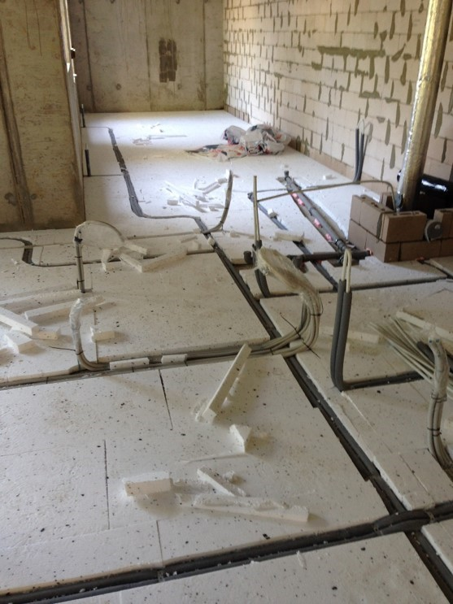
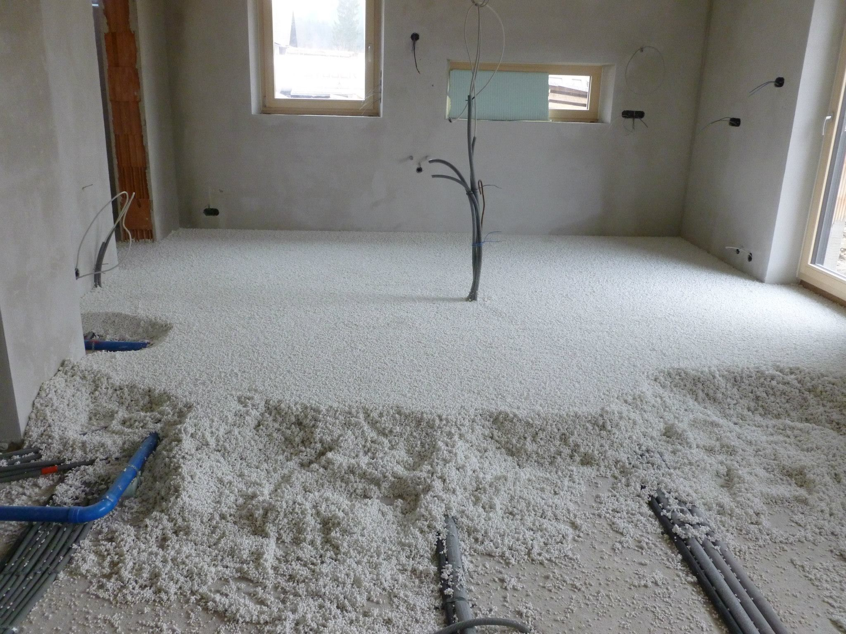
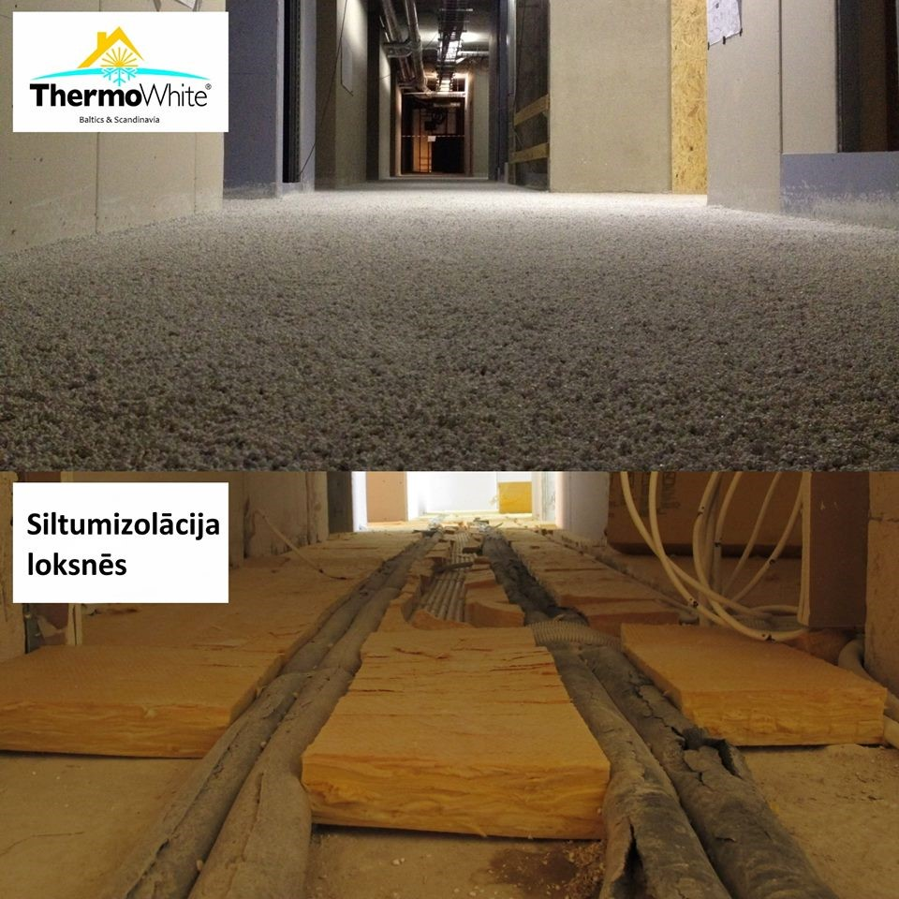
Telpām jābūt atbrīvotām un pamatnei attīrītai.
Telpās jābūt nodrošinātai gaisa temperatūrai vismaz +5 grādi bez caurvēja.
Gala norēķins tiek veikts pēc faktiskā apjoma.
Piedāvājums spēkā 30 dienas no tā sagatavošanas dienas.
Sastādīja: Gundars Starovoitovs
Tālr. |  | +371 29483838

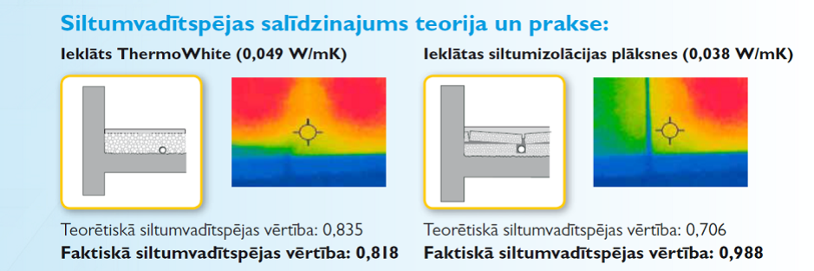
info@thermowhite.lv
www.thermowhite.lv
www.facebook.com/thermowhitebaltics
www.limeni.lv
www.facebook.com/limeni.lv

